테스트 케이스별 결과 화면
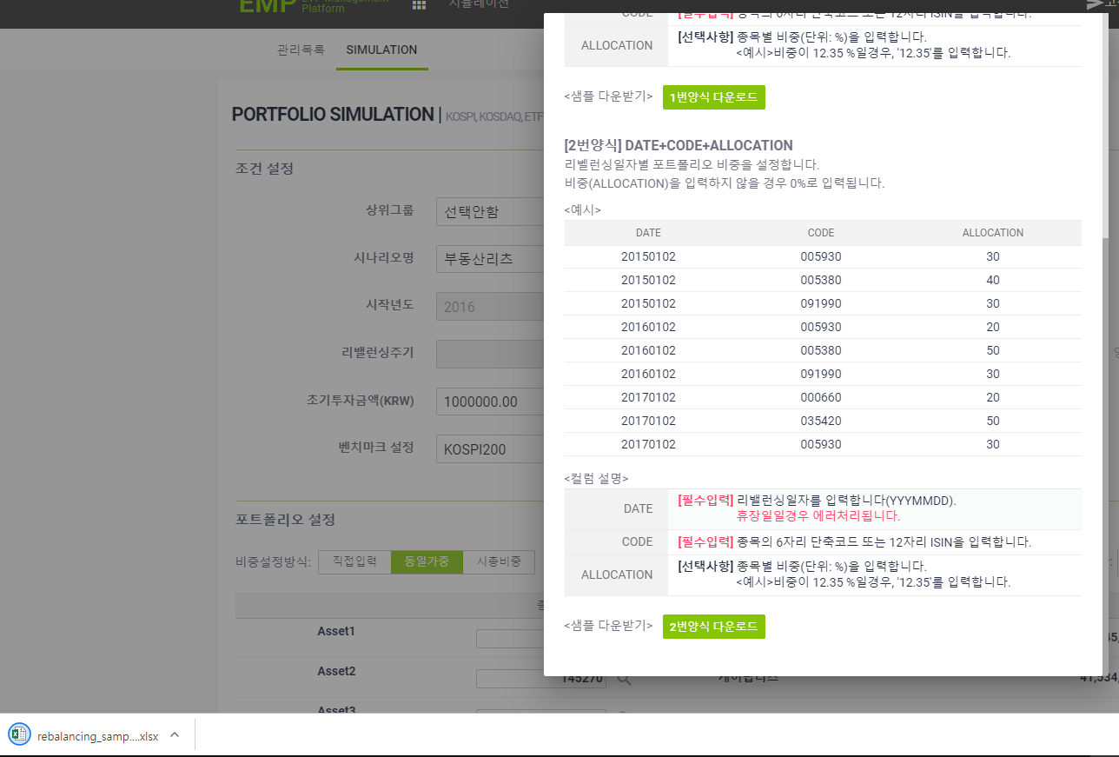
ETP 플랫폼 구축 |  |  |  | 단위테스트 결과서
단위테스트 ID | UT-SIMUL-SET-01-01 | 단위테스트명 | 시뮬레이션 값 설정
업무구분 | SIMUL | 작성자 | 최병국

1. [SIMULATION] 탭 신규 클릭시 시나리오명에 unnamed-일련번호 순으로 노출된다.
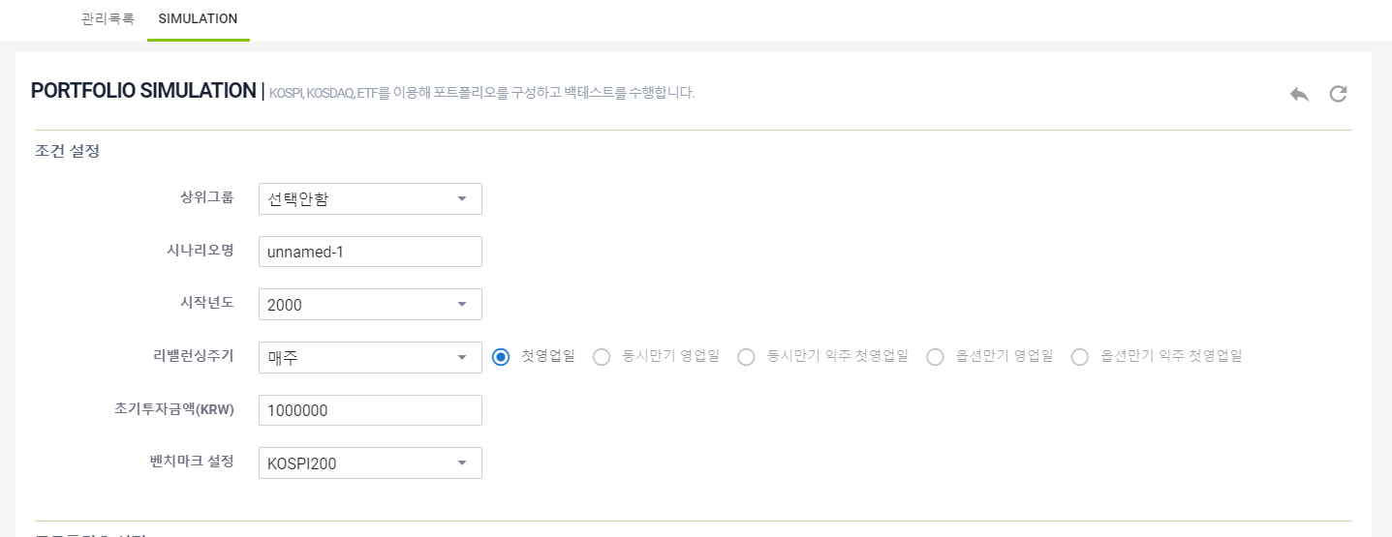

2. 업로드 설명팝업이 제대로 노출되는지 확인한다.
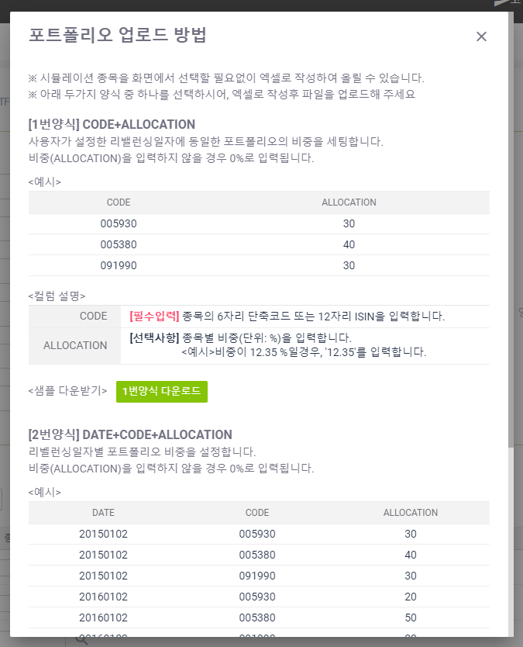

3. 이전 버튼이 정상적으로 수행되는지 확인한다.

4. 되돌리기 버튼이 정상적으로 수행되는지 확인한다.

5. 업로드 설명팝업에서 [1번 양식 다운로드] 가 정상 수행되는지 확인한다.
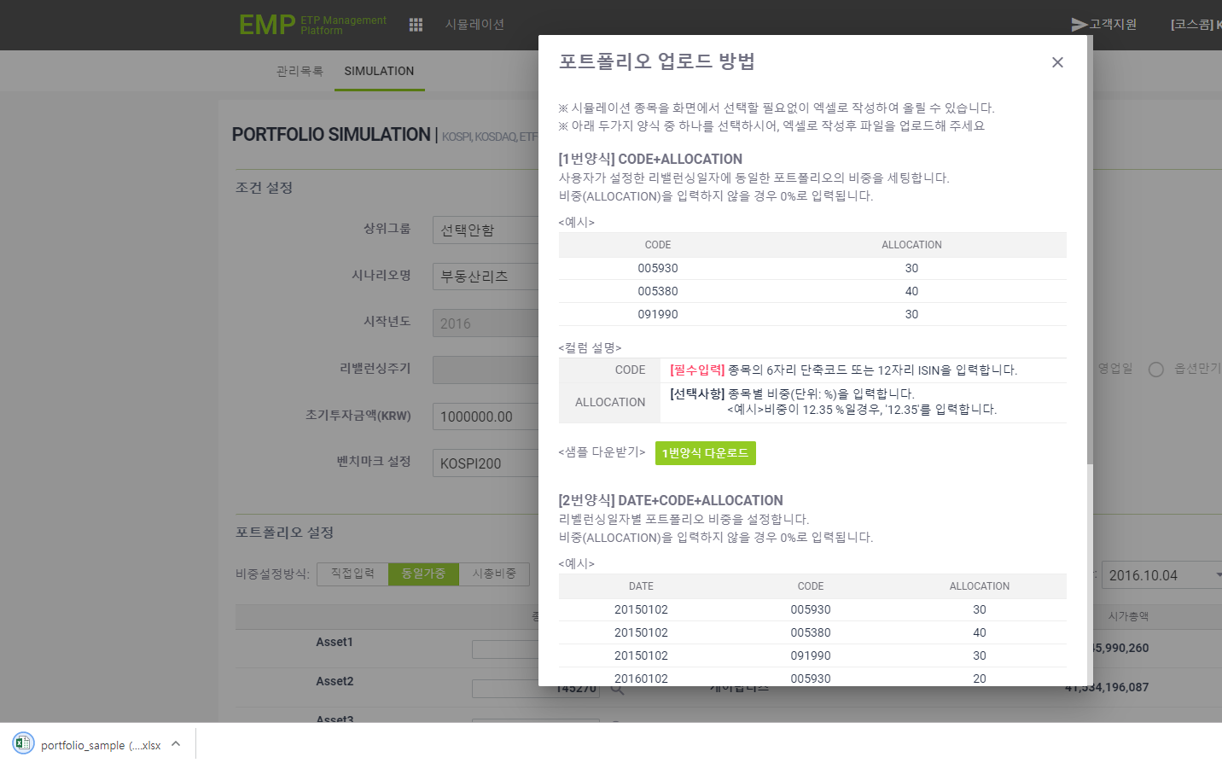

6. 업로드 설명팝업에서 [2번 양식 다운로드] 가 정상 수행되는지 확인한다.

